Sheet1
测试模块 | 用例编号 | 测试目的 | 测试步骤 | 预期结果 | 实际结果 | 缺陷编号 | 备注 | 状态
商品列表_通用信息 | 添加清单_DP_0001 | 输入正确数据，团购售价：勾选开启。商品添加成功 | 1.点击左边健康舒适家居子菜单中“报价清单” 2.点击“+添加”按钮 3.在添加清单窗口： （1）名称：商品名称 （2）分类下拉框：此 （3）优惠券可用金额：10.00 （3）赠品金额：10.00 （4）价格：20.00 （5）排序：50 （6）上下架时间： 开始时间：2015-03-27 结束时间：2015-03-28 （7）系统描述：系统描述 4.系统图片：点击“选择文件”上传图片 5.视频图片：点击“选择文件”上传图片 6.视频：点击“选择文件”上传视频 7.点击“发布商品”按钮 | 1.进入报价清单页面 2.进入添加清单页面 4.系统图片“选择文件”显示文件名 5.视频图片“选择文件”显示文件名 6.视频“选择文件”显示文件名 7.页面提示“添加成功”，然后跳转至添加商品_通用信息页面 | 1.进入报价清单页面 2.进入添加清单页面 4.系统图片“选择文件”显示文件名 5.视频图片“选择文件”显示文件名 6.视频“选择文件”显示文件名 7.页面提示“添加成功”，1秒后，跳转至添加商品_通用信息页面 | BUG | 1.所有信息添加正确，图片与视频上传正确。清单添加失败 | 已修复
 | 添加清单_DP_0002 | 名称为空 | 1.点击左边健康舒适家居子菜单中“报价清单” 2.点击“+添加”按钮 3.在添加清单窗口： （1）名称：为空 （2）分类下拉框：此 （3）优惠券可用金额：10.00 （3）赠品金额：10.00 （4）价格：20.00 （5）排序：50 （6）上下架时间： 开始时间：2015-03-27 结束时间：2015-03-28 （7）系统描述：系统描述 4.系统图片：点击“选择文件”上传图片 5.视频图片：点击“选择文件”上传图片 6.视频：点击“选择文件”上传视频 7.点击“发布商品”按钮 | 1.进入报价清单页面 2.进入添加清单页面 4.系统图片“选择文件”显示文件名 5.视频图片“选择文件”显示文件名 6.视频“选择文件”显示文件名 7.页面提示错误信息，然后跳转至添加商品_通用信息页面 | 1.进入报价清单页面 2.进入添加清单页面 4.系统图片“选择文件”显示文件名 5.视频图片“选择文件”显示文件名 6.视频“选择文件”显示文件名 7.页面提示“请填写此字段”
 | 添加清单_DP_0003 | 名称含有数字和英文 | 1.点击左边健康舒适家居子菜单中“报价清单” 2.点击“+添加”按钮 3.在添加清单窗口： （1）名称：asdfg12345 （2）分类下拉框：此 （3）优惠券可用金额：10.00 （3）赠品金额：10.00 （4）价格：20.00 （5）排序：50 （6）上下架时间： 开始时间：2015-03-27 结束时间：2015-03-28 （7）系统描述：系统描述 4.系统图片：点击“选择文件”上传图片 5.视频图片：点击“选择文件”上传图片 6.视频：点击“选择文件”上传视频 7.点击“发布商品”按钮 | 1.进入报价清单页面 2.进入添加清单页面 4.系统图片“选择文件”显示文件名 5.视频图片“选择文件”显示文件名 6.视频“选择文件”显示文件名 7.页面提示“添加成功”，然后跳转至添加商品_通用信息页面 | 1.进入报价清单页面 2.进入添加清单页面 4.系统图片“选择文件”显示文件名 5.视频图片“选择文件”显示文件名 6.视频“选择文件”显示文件名 7.页面提示“添加成功”，1秒后，跳转至添加商品_通用信息页面
 | 添加清单_DP_0004 | 名称含有特殊字符 | 1.点击左边健康舒适家居子菜单中“报价清单” 2.点击“+添加”按钮 3.在添加清单窗口： （1）名称：#￥%&*+ （2）分类下拉框：此 （3）优惠券可用金额：10.00 （3）赠品金额：10.00 （4）价格：20.00 （5）排序：50 （6）上下架时间： 开始时间：2015-03-27 结束时间：2015-03-28 （7）系统描述：系统描述 4.系统图片：点击“选择文件”上传图片 5.视频图片：点击“选择文件”上传图片 6.视频：点击“选择文件”上传视频 7.点击“发布商品”按钮 | 1.进入报价清单页面 2.进入添加清单页面 4.系统图片“选择文件”显示文件名 5.视频图片“选择文件”显示文件名 6.视频“选择文件”显示文件名 7.页面提示“添加成功”，然后跳转至添加商品_通用信息页面 | 1.进入报价清单页面 2.进入添加清单页面 4.系统图片“选择文件”显示文件名 5.视频图片“选择文件”显示文件名 6.视频“选择文件”显示文件名 7.页面提示“添加成功”，1秒后，跳转至添加商品_通用信息页面
 | 添加清单_DP_0005 | 名称为最大值 | 1.点击左边健康舒适家居子菜单中“报价清单” 2.点击“+添加”按钮 3.在添加清单窗口： （1）名称：是商品名称是商品名称是商品名称是商品名称是商品名称是商品名称（30个字符） （2）分类下拉框：此 （3）优惠券可用金额：10.00 （3）赠品金额：10.00 （4）价格：20.00 （5）排序：50 （6）上下架时间： 开始时间：2015-03-27 结束时间：2015-03-28 （7）系统描述：系统描述 4.系统图片：点击“选择文件”上传图片 5.视频图片：点击“选择文件”上传图片 6.视频：点击“选择文件”上传视频 7.点击“发布商品”按钮 | 1.进入报价清单页面 2.进入添加清单页面 4.系统图片“选择文件”显示文件名 5.视频图片“选择文件”显示文件名 6.视频“选择文件”显示文件名 7.页面提示“添加成功”，然后跳转至添加商品_通用信息页面 | 1.进入报价清单页面 2.进入添加清单页面 4.系统图片“选择文件”显示文件名 5.视频图片“选择文件”显示文件名 6.视频“选择文件”显示文件名 7.页面提示“添加成功”，1秒后，跳转至添加商品_通用信息页面
 | 添加清单_DP_0006 | 名称为最大值的有效边界值 | 1.点击左边健康舒适家居子菜单中“报价清单” 2.点击“+添加”按钮 3.在添加清单窗口： （1）名称：是商品名称是商品名称是商品名称是商品名称是商品名称是商品名（29个字符） （2）分类下拉框：此 （3）优惠券可用金额：10.00 （3）赠品金额：10.00 （4）价格：20.00 （5）排序：50 （6）上下架时间： 开始时间：2015-03-27 结束时间：2015-03-28 （7）系统描述：系统描述 4.系统图片：点击“选择文件”上传图片 5.视频图片：点击“选择文件”上传图片 6.视频：点击“选择文件”上传视频 7.点击“发布商品”按钮 | 1.进入报价清单页面 2.进入添加清单页面 4.系统图片“选择文件”显示文件名 5.视频图片“选择文件”显示文件名 6.视频“选择文件”显示文件名 7.页面提示“添加成功”，然后跳转至添加商品_通用信息页面 | 1.进入报价清单页面 2.进入添加清单页面 4.系统图片“选择文件”显示文件名 5.视频图片“选择文件”显示文件名 6.视频“选择文件”显示文件名 7.页面提示“添加成功”，1秒后，跳转至添加商品_通用信息页面
 | 添加清单_DP_0007 | 名称为最大值的无效边界值 | 1.点击左边健康舒适家居子菜单中“报价清单” 2.点击“+添加”按钮 3.在添加清单窗口： （1）名称：是商品名称是商品名称是商品名称是商品名称是商品名称是商品名称啊（31个字符） （2）分类下拉框：此 （3）优惠券可用金额：10.00 （3）赠品金额：10.00 （4）价格：20.00 （5）排序：50 （6）上下架时间： 开始时间：2015-03-27 结束时间：2015-03-28 （7）系统描述：系统描述 4.系统图片：点击“选择文件”上传图片 5.视频图片：点击“选择文件”上传图片 6.视频：点击“选择文件”上传视频 7.点击“发布商品”按钮 | 1.进入报价清单页面 2.进入添加清单页面 4.系统图片“选择文件”显示文件名 5.视频图片“选择文件”显示文件名 6.视频“选择文件”显示文件名 7.页面提示错误信息，然后跳转至添加商品_通用信息页面 | 1.进入报价清单页面 2.进入添加清单页面 4.系统图片“选择文件”显示文件名 5.视频图片“选择文件”显示文件名 6.视频“选择文件”显示文件名 7.页面提示“添加成功”，1秒后，跳转至添加商品_通用信息页面
 | 添加清单_DP_0008 | 名称为最小值的有效边界值 | 1.点击左边健康舒适家居子菜单中“报价清单” 2.点击“+添加”按钮 3.在添加清单窗口： （1）名称：商 （2）分类下拉框：此 （3）优惠券可用金额：10.00 （3）赠品金额：10.00 （4）价格：20.00 （5）排序：50 （6）上下架时间： 开始时间：2015-03-27 结束时间：2015-03-28 （7）系统描述：系统描述 4.系统图片：点击“选择文件”上传图片 5.视频图片：点击“选择文件”上传图片 6.视频：点击“选择文件”上传视频 7.点击“发布商品”按钮 | 1.进入报价清单页面 2.进入添加清单页面 4.系统图片“选择文件”显示文件名 5.视频图片“选择文件”显示文件名 6.视频“选择文件”显示文件名 7.页面提示“添加成功”，然后跳转至添加商品_通用信息页面 | 1.进入报价清单页面 2.进入添加清单页面 4.系统图片“选择文件”显示文件名 5.视频图片“选择文件”显示文件名 6.视频“选择文件”显示文件名 7.页面提示“添加成功”，1秒后，跳转至添加商品_通用信息页面
 | 添加清单_DP_0009 | 名称已存在 | 1.点击左边健康舒适家居子菜单中“报价清单” 2.点击“+添加”按钮 3.在添加清单窗口： （1）名称：商品名称 （2）分类下拉框：此 （3）优惠券可用金额：10.00 （3）赠品金额：10.00 （4）价格：20.00 （5）排序：50 （6）上下架时间： 开始时间：2015-03-27 结束时间：2015-03-28 （7）系统描述：系统描述 4.系统图片：点击“选择文件”上传图片 5.视频图片：点击“选择文件”上传图片 6.视频：点击“选择文件”上传视频 7.点击“发布商品”按钮 | 1.进入报价清单页面 2.进入添加清单页面 4.系统图片“选择文件”显示文件名 5.视频图片“选择文件”显示文件名 6.视频“选择文件”显示文件名 7.页面提示错误信息，然后跳转至添加商品_通用信息页面 | 1.进入报价清单页面 2.进入添加清单页面 4.系统图片“选择文件”显示文件名 5.视频图片“选择文件”显示文件名 6.视频“选择文件”显示文件名 7.页面提示“添加成功”，1秒后，跳转至添加商品_通用信息页面 | BUG
 | 添加清单_DP_0010 | 优惠券可用金额为空 | 1.点击左边健康舒适家居子菜单中“报价清单” 2.点击“+添加”按钮 3.在添加清单窗口： （1）名称：商品名称1 （2）分类下拉框：此 （3）优惠券可用金额：为空 （3）赠品金额：10.00 （4）价格：20.00 （5）排序：50 （6）上下架时间： 开始时间：2015-03-27 结束时间：2015-03-28 （7）系统描述：系统描述 4.系统图片：点击“选择文件”上传图片 5.视频图片：点击“选择文件”上传图片 6.视频：点击“选择文件”上传视频 7.点击“发布商品”按钮 | 1.进入报价清单页面 2.进入添加清单页面 4.系统图片“选择文件”显示文件名 5.视频图片“选择文件”显示文件名 6.视频“选择文件”显示文件名 7.页面提示错误信息，然后跳转至添加商品_通用信息页面 | 1.进入报价清单页面 2.进入添加清单页面 4.系统图片“选择文件”显示文件名 5.视频图片“选择文件”显示文件名 6.视频“选择文件”显示文件名 7.页面提示“请填写此字段”
 | 添加清单_DP_0011 | 优惠券可用金额含有字母 | 1.点击左边健康舒适家居子菜单中“报价清单” 2.点击“+添加”按钮 3.在添加清单窗口： （1）名称：商品名称 （2）分类下拉框：此 （3）优惠券可用金额：asdfg （3）赠品金额：10.00 （4）价格：20.00 （5）排序：50 （6）上下架时间： 开始时间：2015-03-27 结束时间：2015-03-28 （7）系统描述：系统描述 4.系统图片：点击“选择文件”上传图片 5.视频图片：点击“选择文件”上传图片 6.视频：点击“选择文件”上传视频 7.点击“发布商品”按钮 | 1.进入报价清单页面 2.进入添加清单页面 4.系统图片“选择文件”显示文件名 5.视频图片“选择文件”显示文件名 6.视频“选择文件”显示文件名 7.页面提示错误信息，然后跳转至添加商品_通用信息页面 | 1.进入报价清单页面 2.进入添加清单页面 4.系统图片“选择文件”显示文件名 5.视频图片“选择文件”显示文件名 6.视频“选择文件”显示文件名 7.页面提示“添加成功”，1秒后，跳转至添加商品_通用信息页面 | BUG
 | 添加清单_DP_0012 | 优惠券可用金额含特殊字符 | 1.点击左边健康舒适家居子菜单中“报价清单” 2.点击“+添加”按钮 3.在添加清单窗口： （1）名称：商品名称 （2）分类下拉框：此 （3）优惠券可用金额：11+（第二次输入：#$%&*） （3）赠品金额：10.00 （4）价格：20.00 （5）排序：50 （6）上下架时间： 开始时间：2015-03-27 结束时间：2015-03-28 （7）系统描述：系统描述 4.系统图片：点击“选择文件”上传图片 5.视频图片：点击“选择文件”上传图片 6.视频：点击“选择文件”上传视频 7.点击“发布商品”按钮 | 1.进入报价清单页面 2.进入添加清单页面 4.系统图片“选择文件”显示文件名 5.视频图片“选择文件”显示文件名 6.视频“选择文件”显示文件名 7.页面提示错误信息，然后跳转至添加商品_通用信息页面 | 1.进入报价清单页面 2.进入添加清单页面 4.系统图片“选择文件”显示文件名 5.视频图片“选择文件”显示文件名 6.视频“选择文件”显示文件名 7.页面提示“添加成功”，1秒后，跳转至添加商品_通用信息页面 | BUG
...
 | 添加清单_DP_0059 | 视频上传MP4格式 | 1.点击左边健康舒适家居子菜单中“报价清单” 2.点击“+添加”按钮 3.在添加清单窗口： （1）名称：商品名称 （2）分类下拉框：此 （3）优惠券可用金额：10.00 （3）赠品金额：10.00 （4）价格：20.00 （5）排序：50 （6）上下架时间： 开始时间：2015-03-27 结束时间：2015-03-28 （7）系统描述：系统描述 4.系统图片：点击“选择文件”上传图片 5.视频图片：点击“选择文件”上传图片 6.视频：点击“选择文件”上传视频 7.点击“发布商品”按钮 | 1.进入报价清单页面 2.进入添加清单页面 4.系统图片“选择文件”显示文件名 5.视频图片“选择文件”显示文件名 6.视频“选择文件”显示文件名 7.页面提示“添加成功”，然后跳转至添加商品_通用信息页面 | 1.进入报价清单页面 2.进入添加清单页面 4.系统图片“选择文件”显示文件名 5.视频图片“选择文件”显示文件名 6.视频“选择文件”显示文件名 7.页面提示“添加成功”，1秒后，跳转至添加商品_通用信息页面
 | 添加清单_DP_0060 | 视频上传其他视频格式 | 1.点击左边健康舒适家居子菜单中“报价清单” 2.点击“+添加”按钮 3.在添加清单窗口： （1）名称：商品名称 （2）分类下拉框：此 （3）优惠券可用金额：10.00 （3）赠品金额：10.00 （4）价格：20.00 （5）排序：50 （6）上下架时间： 开始时间：2015-03-27 结束时间：2015-03-28 （7）系统描述：系统描述 4.系统图片：点击“选择文件”上传图片 5.视频图片：点击“选择文件”上传图片 6.视频：点击“选择文件”上传视频 7.点击“发布商品”按钮 | 1.进入报价清单页面 2.进入添加清单页面 4.系统图片“选择文件”显示文件名 5.视频图片“选择文件”显示文件名 6.视频“选择文件”显示文件名 7.页面提示“添加成功”，然后跳转至添加商品_通用信息页面
 | 添加清单_DP_0061 | 视频上传其他格式 | 1.点击左边健康舒适家居子菜单中“报价清单” 2.点击“+添加”按钮 3.在添加清单窗口： （1）名称：商品名称 （2）分类下拉框：此 （3）优惠券可用金额：10.00 （3）赠品金额：10.00 （4）价格：20.00 （5）排序：50 （6）上下架时间： 开始时间：2015-03-27 结束时间：2015-03-28 （7）系统描述：系统描述 4.系统图片：点击“选择文件”上传图片 5.视频图片：点击“选择文件”上传图片 6.视频：点击“选择文件”上传视频 7.点击“发布商品”按钮 | 1.进入报价清单页面 2.进入添加清单页面 4.系统图片“选择文件”显示文件名 5.视频图片“选择文件”显示文件名 6.视频“选择文件”显示文件名 7.页面提示错误信息，然后跳转至添加商品_通用信息页面 | 1.进入报价清单页面 2.进入添加清单页面 4.系统图片“选择文件”显示文件名 5.视频图片“选择文件”显示文件名 6.视频“选择文件”显示文件名 7.页面提示“添加失败”，3秒后，跳转至添加商品_通用信息页面
 | 添加清单_DP_0062 | 系统描述为空 | 1.点击左边健康舒适家居子菜单中“报价清单” 2.点击“+添加”按钮 3.在添加清单窗口： （1）名称：商品名称 （2）分类下拉框：此 （3）优惠券可用金额：10.00 （3）赠品金额：10.00 （4）价格：20.00 （5）排序：50 （6）上下架时间： 开始时间：2015-03-27 结束时间：2015-03-28 （7）系统描述：为空 4.系统图片：点击“选择文件”上传图片 5.视频图片：点击“选择文件”上传图片 6.视频：点击“选择文件”上传视频 7.点击“发布商品”按钮 | 1.进入报价清单页面 2.进入添加清单页面 4.系统图片“选择文件”显示文件名 5.视频图片“选择文件”显示文件名 6.视频“选择文件”显示文件名 7.页面提示“添加成功”，然后跳转至添加商品_通用信息页面 | 1.进入报价清单页面 2.进入添加清单页面 4.系统图片“选择文件”显示文件名 5.视频图片“选择文件”显示文件名 6.视频“选择文件”显示文件名 7.页面提示“添加成功”，1秒后，跳转至添加商品_通用信息页面
 | 添加清单_DP_0063 | 系统描述含有数字和英文 | 1.点击左边健康舒适家居子菜单中“报价清单” 2.点击“+添加”按钮 3.在添加清单窗口： （1）名称：商品名称 （2）分类下拉框：此 （3）优惠券可用金额：10.00 （3）赠品金额：10.00 （4）价格：20.00 （5）排序：50 （6）上下架时间： 开始时间：2015-03-27 结束时间：2015-03-28 （7）系统描述：系统描述asdfg12345 4.系统图片：点击“选择文件”上传图片 5.视频图片：点击“选择文件”上传图片 6.视频：点击“选择文件”上传视频 7.点击“发布商品”按钮 | 1.进入报价清单页面 2.进入添加清单页面 4.系统图片“选择文件”显示文件名 5.视频图片“选择文件”显示文件名 6.视频“选择文件”显示文件名 7.页面提示“添加成功”，然后跳转至添加商品_通用信息页面 | 1.进入报价清单页面 2.进入添加清单页面 4.系统图片“选择文件”显示文件名 5.视频图片“选择文件”显示文件名 6.视频“选择文件”显示文件名 7.页面提示“添加成功”，1秒后，跳转至添加商品_通用信息页面
 | 添加清单_DP_0064 | 系统描述含有特殊字符 | 1.点击左边健康舒适家居子菜单中“报价清单” 2.点击“+添加”按钮 3.在添加清单窗口： （1）名称：商品名称 （2）分类下拉框：此 （3）优惠券可用金额：10.00 （3）赠品金额：10.00 （4）价格：20.00 （5）排序：50 （6）上下架时间： 开始时间：2015-03-27 结束时间：2015-03-28 （7）系统描述：系统描述#￥%&* 4.系统图片：点击“选择文件”上传图片 5.视频图片：点击“选择文件”上传图片 6.视频：点击“选择文件”上传视频 7.点击“发布商品”按钮 | 1.进入报价清单页面 2.进入添加清单页面 4.系统图片“选择文件”显示文件名 5.视频图片“选择文件”显示文件名 6.视频“选择文件”显示文件名 7.页面提示“添加成功”，然后跳转至添加商品_通用信息页面 | 1.进入报价清单页面 2.进入添加清单页面 4.系统图片“选择文件”显示文件名 5.视频图片“选择文件”显示文件名 6.视频“选择文件”显示文件名 7.页面提示“添加成功”，1秒后，跳转至添加商品_通用信息页面
 | 添加清单_DP_0065 | 系统描述为最小值的有效边界值 | 1.点击左边健康舒适家居子菜单中“报价清单” 2.点击“+添加”按钮 3.在添加清单窗口： （1）名称：商品名称 （2）分类下拉框：此 （3）优惠券可用金额：10.00 （3）赠品金额：10.00 （4）价格：20.00 （5）排序：50 （6）上下架时间： 开始时间：2015-03-27 结束时间：2015-03-28 （7）系统描述：系 4.系统图片：点击“选择文件”上传图片 5.视频图片：点击“选择文件”上传图片 6.视频：点击“选择文件”上传视频 7.点击“发布商品”按钮 | 1.进入报价清单页面 2.进入添加清单页面 4.系统图片“选择文件”显示文件名 5.视频图片“选择文件”显示文件名 6.视频“选择文件”显示文件名 7.页面提示“添加成功”，然后跳转至添加商品_通用信息页面 | 1.进入报价清单页面 2.进入添加清单页面 4.系统图片“选择文件”显示文件名 5.视频图片“选择文件”显示文件名 6.视频“选择文件”显示文件名 7.页面提示“添加成功”，1秒后，跳转至添加商品_通用信息页面
 | 删除清单_SC_0001 | 取消删除品牌 | 1.点击左边健康舒适家居子菜单中“报价清单” 2.在报价清单页面的操作栏中点击“删除”按钮 3.在提示框中点击“取消”或者右上角“×”按钮 | 1.进入报价清单页面 2.弹出提示框提示“是否确认删除？” 3.提示框关闭返回页面，并且所选择删除的信息依旧存在 | 1.进入报价清单页面 2.弹出提示框提示“是否确认真的删除吗？” 3.提示框正常关闭，返回报价清单页面，并且所选择删除的信息依旧存在
 | 删除清单_SC_0002 | 成功删除品牌 | 1.点击左边健康舒适家居子菜单中“报价清单” 2.在报价清单页面的操作栏中点击“删除”按钮 3.在提示框中点击“确认”按钮 | 1.进入报价清单页面 2.弹出提示框提示“是否确认删除？” 3.提示框关闭返回页面，并且所选择删除的信息确认删除 | 1.进入报价清单页面 2.弹出提示框提示“是否确认真的删除吗？” 3.提示框正常关闭，1秒后，返回报价清单页面，并且所选择删除的信息确认删除

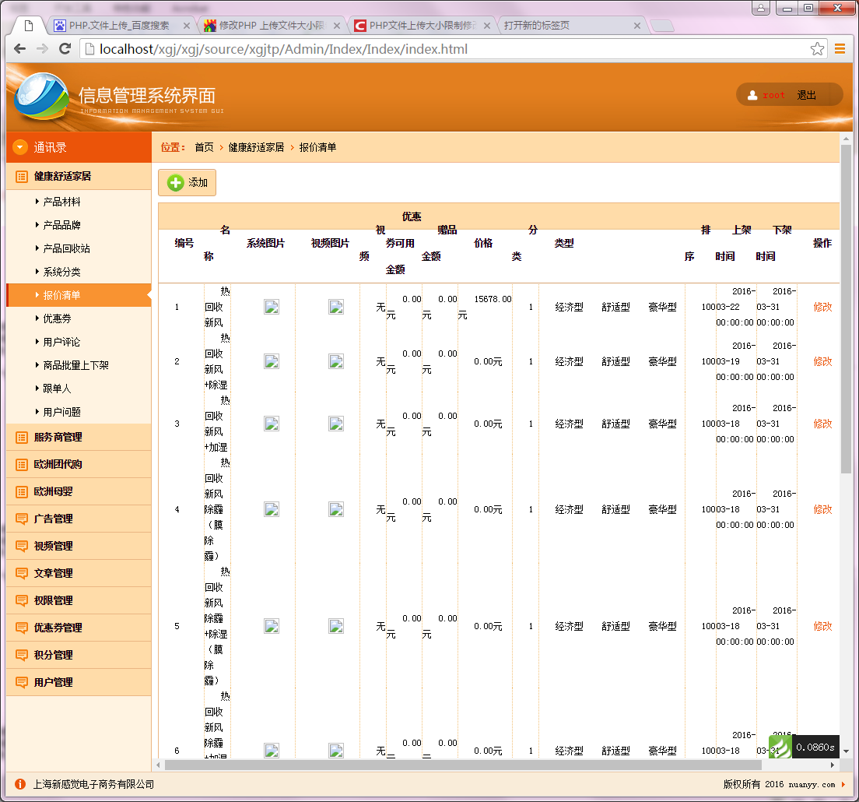
缺陷编号 | 状态 | 修复日期 | 关闭日期

